Chi tiết địa chất
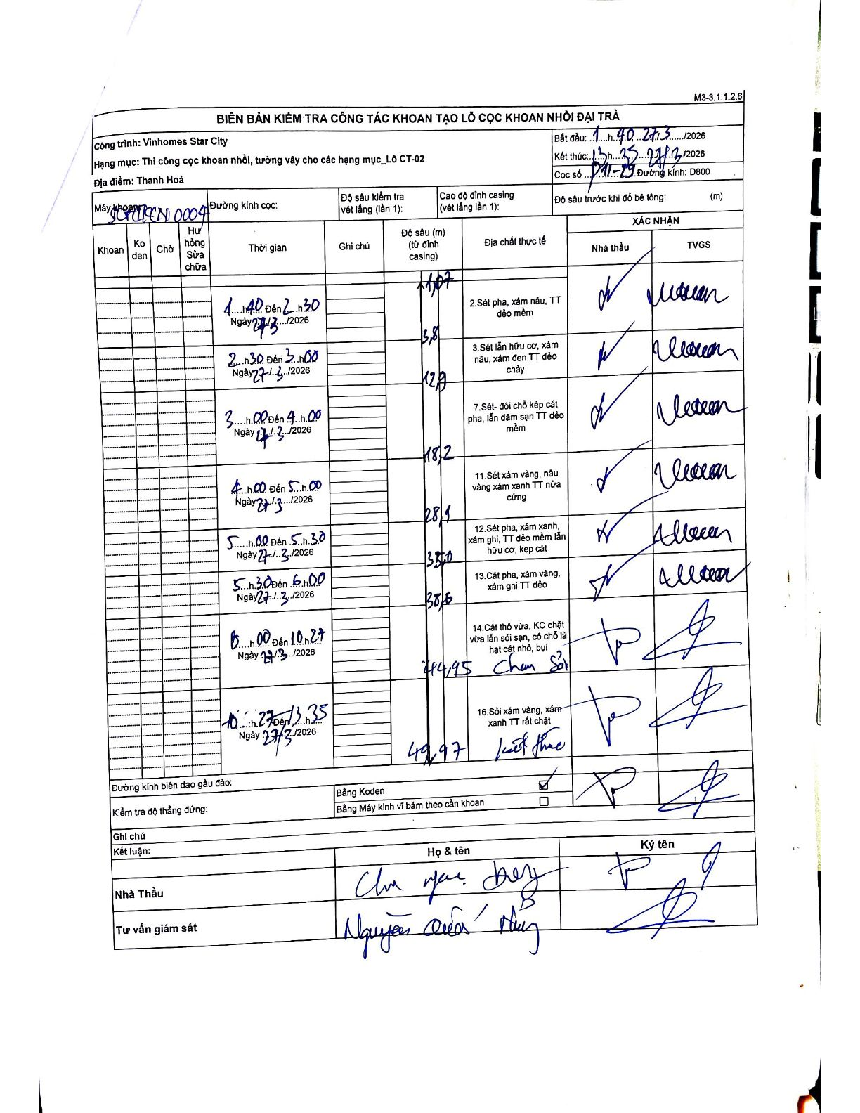
Dự án | Star City Thanh Hóa
Hạng mục | Thi công cọc khoan nhồi, tường vây cho các hạng mục_Lô CT-02
Tên bộ phận | Lô CT-02
Số hiệu cọc | P11-29
Tên Máy khoan | SGCT-KCN0004
Đường kính | D800
Bắt đầu thi công | 14:40 27/03/2026
Kết thúc thi công | 13:35 28/03/2026

Địa chất TT | Đường kính | Mô tả lớp thiết kế | Từ (h) | Đến (h) | Cao độ từ | Cao độ đến | T.Gian (h) | Dài (m) | V (m/h) | Ghi chú
2 | D800 | Sét pha, xám nâu, TT dẻo mềm | 14:40 27/03/2026 | 15:30 27/03/2026 | -1.07 | -3.81 | 0.83 | 2.74 | 3.29
3 | D800 | Sét lẫn hữu cơ, xám nâu, xám đen TT dẻo chảy | 15:30 27/03/2026 | 17:00 27/03/2026 | -3.81 | -12.9 | 1.5 | 9.09 | 6.06
7 | D800 | Sét- đôi chỗ kẹp cát pha, lẫn dăm sạn TT dẻo mềm | 17:00 27/03/2026 | 19:00 27/03/2026 | -12.9 | -18.2 | 2 | 5.3 | 2.65
11 | D800 | Sét xám vàng, nâu vàng xám xanh TT nửa cứng | 19:00 27/03/2026 | 21:00 27/03/2026 | -18.2 | -28.1 | 2 | 9.9 | 4.95
12 | D800 | Sét pha, xám xanh, xám ghi, TT dẻo mềm lẫn hữu cơ, kẹp cát | 21:00 27/03/2026 | 21:30 27/03/2026 | -28.1 | -35 | 0.5 | 6.9 | 13.8
13 | D800 | Cát pha, xám vàng, xám ghi TT dẻo | 21:30 27/03/2026 | 22:00 27/03/2026 | -35 | -38.6 | 0.5 | 3.6 | 7.2
14 | D800 | Cát thô vừa, KC chặt vừa lẫn sỏi sạn, có chỗ là hạt cát nhỏ, bụi | 22:00 27/03/2026 | 10:27 28/03/2026 | -38.6 | -44.95 | 12.45 | 6.35 | 0.51 | Chưa sỏi
16 | D800 | Sỏi xám vàng, xám xanh TT rất chặt | 10:27 28/03/2026 | 13:35 28/03/2026 | -44.95 | -49.97 | 3.13 | 5.02 | 1.6 | Kết thúc

ẢNH BIÊN BẢN GỐC

